상품제안서
[스텐락] 국산 뉴오피스텀블러 480ml | 상품코드: S25495

 |  |  |  |  |  |  | 02-713-8555 | www.synergygift.co.kr
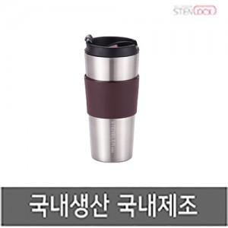

【상세/제작정보】 | <p>100개 미만 인쇄비 3만원 추가됩니다.</p>

【인쇄/포장옵션】 | 실크, 레이저 / 포장지포장

【공급단가】 | 수량 | 50~ | 100~ | 500~ | 1,000~ | 2,000~
*VAT별도 | 단가 | 9,750원 | 9,220원 | 8,770원 | 8,550원 | 8,400원

【상품 URL】 | https://www.synergygift.co.kr:443/src/goods_detail.php?gdno=25495

